Folha1
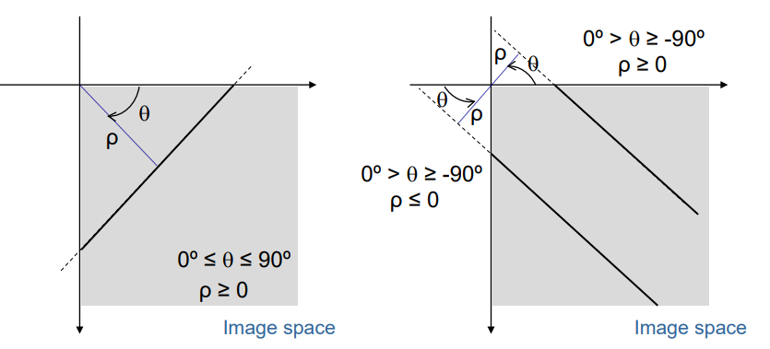
1-a | Escolher thresholding de 0,82. Tudo o que seja acima fica 1, tudo o que seja abaixo fica a 0 |  |  |  |  |  | Gradiente-magnitude

 | No gradiente de magnitude escolher um ponto e ir ver o angulo, se nesse angulo for maximo, entao fica. Trabalhar com a imagem original |  |  |  |  |  | Direçao

2

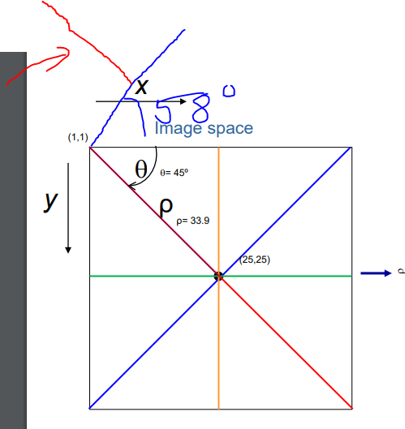
 |  | 1 | 2 | 3 | 4 | 5 | 6 | 7
 |  | G | B | F | D | A | E | C

 | Ver o angulo e depois fazer reta normal, é esse que queremos. P mais pequeno = mais proximo da origem n.pontos maior = linha maior

